关系图
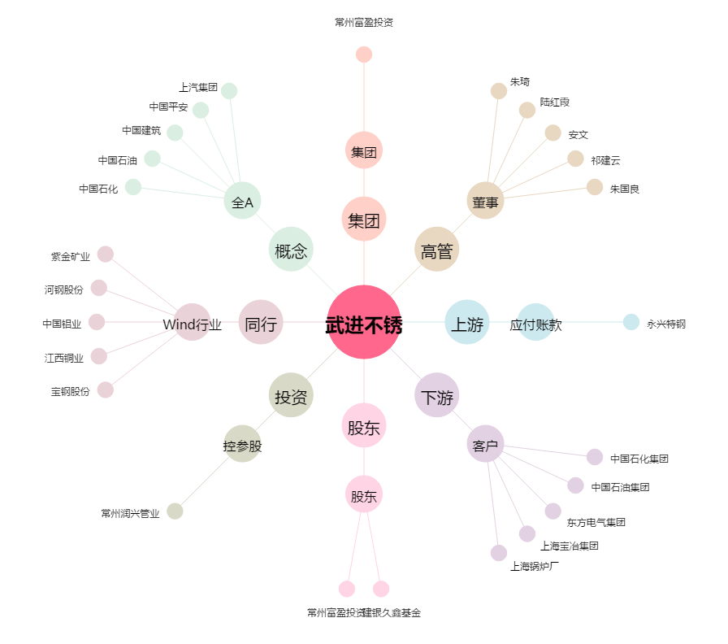
武进不锈[603878.SH] - 关系概览图

